Schemat A
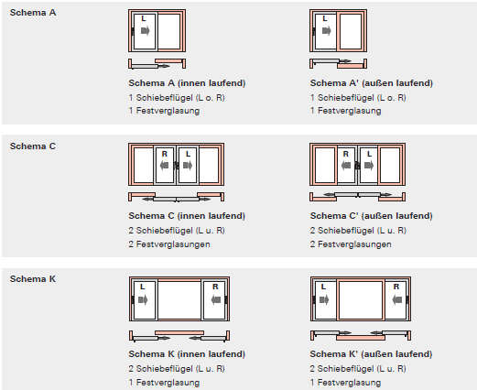
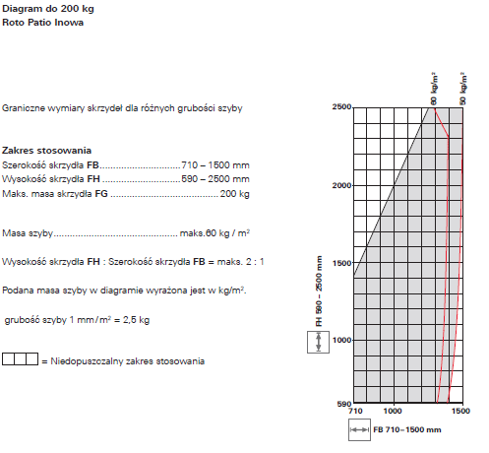
 |  |  | Powrót
Roto Patio Inowa Schemat A
(dobór przygotowany wg instrukcji IMO_403_DE_v7)
Wybór schematu: |  | Profil:
Schemat A | TYLKO PVC
Schemat A RC2 | TYLKO PVC
Schemat A' w opracowaniu | TYLKO DREWNO
Schemat C | TYLKO PVC
Schemat C' w opracowaniu | TYLKO DREWNO
Schemat K w opracowaniu | TYLKO PVC
Schemat K' w opracowaniu | TYLKO DREWNO
Wymiary: | Ciężar skrzydła max 200 kg | Uzupełniamy żółte pola ↓
Szerokość ościeżnicy FB: |  | 3000
Wysokość ościeżnicy FH: |  | 2400
FFB szerokość skrzydła na wrębie (min: 710 mm; max: 1500 mm): |  | 1425 | OK
FFH wysokość skrzydła na wrębie (min: 600 mm; max: 2500 mm): |  | 2237 | OK
Proporcje: max 2:1 |  | prawidłowe
 | Ilość:
 |  | 1
Kierunek otwierania: |  | Kolor osłonek:

Rodzaj zasuwnicy (z wkładką bębenkową FFH>1801):
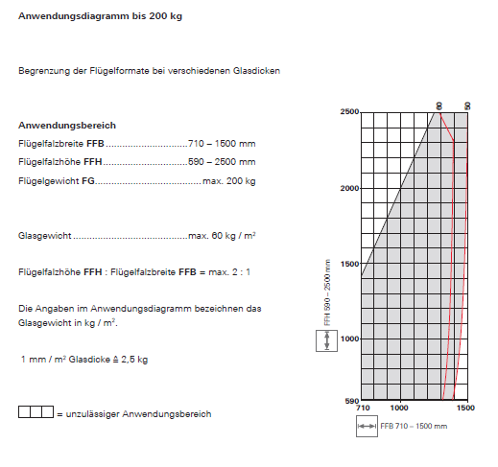

Klamka: |  | Kolor klamki:

Pochwyt od zewnątrz:

Montaż okuć:

Dodatki:
Dobór Roto Patio Inowa, schemat A |  | FFB= | 1425
Kierunek | Lewe --> | FFH= | 2237
SAP | Artykuł | Ilość szt . | Na zlecenie
798032 | Zasuwn. KSR 1890/1000 2V D35 PIN | 1 | 1
297858 | Przedłużka zasuwn. NT MV400 bez zaczepu | 1 | 1
603447 | Zamk. środkowe góra 1001-1200 NT ALV | 2 | 2
255281 | Zamkn. środkowe 1E NT MV600 | 1 | 1
297858 | Przedłużka zasuwn. NT MV400 bez zaczepu | 1 | 1
450821 | Zamkn. środ. 200/E łącz NT | 1 | 1
260272 | Narożnik Ku/r NT/1V | 2 | 2
260275 | Narożnik NT/1E | 2 | 2
762909 | Wózek 8 41 L PIN | 3 | 3
762911 | Jednostka ster. 8 41 L PIN | 3 | 3
762913 | Docisk środkowy 8 41 L PIN | 3 | 3
764350 | Zamkn. środkowe 1E NTN MV130 łączone | 4 | 4
809612 | Trzpień docisku środkowego 32.8 PIN Aluplast | 3 | 3
793493 | Zaczep docisku MV-SEB | 3 | 3
788175 | Zaczep blok.bł.obsługi drewno/PVC12.2PIN | 1 | 1
744579 | Zaczep p-wyw PVC 12.2 PIN | 3 | 3
635307 | Zderzak 14 PIN | 2 | 2
800196 | Stoper do prowadnicy górnej PIN | 1 | 1
800197 | El. dyst. stopera prowadnicy górnej PIN | 1 | 1
819632 | Osłona MB R01.1 PIN | 3 | 3
780551 | Klamka R-line 43mm 200 R01.1 ALV | 1 | 1
820028 | Pochwyt zlicowany 43mm R01.1 PIN | 1 | 1
817180 | Zestaw śrub M5X70 (2szt.) | 1 | 1
0 | __ | 0 | 0
0 | __ | 0 | 0

 | Zamówienie szablonów i dokumentacji
 | Certyfikat

Szablony
 |  |  | Powrót
Roto Patio Inowa
(dobór przygotowany wg instrukcji IMO_403_DE_v7)

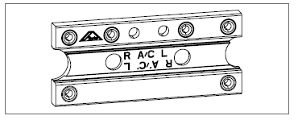

SAP | Artykuł | Ilość szt .
799034 | Przymiar wiert. wózka/jedno.ster.41 PIN | 0
799033 | Przymiar wiert. wózka/jedno.ster.PIN ALU | 0
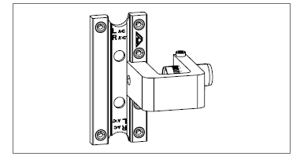

SAP | Artykuł | Ilość szt .
799032 | Przymiar wiert. docisku międzyzaw.41 PIN | 0
799031 | Przymiar wiert. docisku międzyzaw.PIN ALU | 0
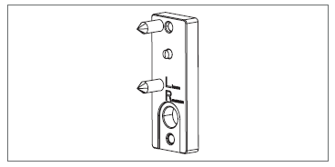

SAP | Artykuł | Ilość szt .
772626 | Przymiar ustaw. zaczepu p-wyw PIN | 0
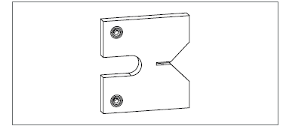

SAP | Artykuł | Ilość szt .
811973 | Przymiar wiert.zacz.docisk.międzyzaw.PIN 84mm | 0
807972 | Przymiar wiert.zacz.docisk.międzyzaw.PIN 104mm | 0
809328 | Przymiar wiert.docisk.międzyz GEALAN PIN | 0
817229 | Przymiar wiert.docisk.międzyPIN ALU | 0

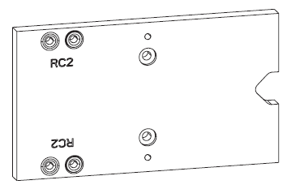

SAP | Artykuł | Ilość szt .
834696 | Szablon zaczepu p-wyw RC2 Aluplast PIN | 0
834689 | Szablon zaczepu p-wyw RC2 Gealan PIN | 0

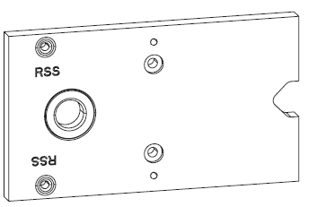

SAP | Artykuł | Ilość szt .
834697 | Szablon zaczepu zabezpiecz. Aluplast PIN | 0
834695 | Szablon zaczepu zabezpiecz. Gealan PIN | 0

SAP | Artykuł | Ilość szt .
258191 | sKlucz do regulacji V NT | 0
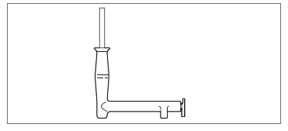

SAP | Artykuł | Ilość szt .
740068 | sKlamka montażowa 75mm NT | 0

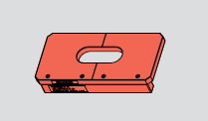

SAP | Artykuł | Ilość szt .
373683 | sSzablon frez. pochwytu PATIO LIFE | 0


SAP | Artykuł | ilość:
 | Instrukcja montażu IMO_403_DE_v7 | 0
 | Instrukcja montażu IMO_403_PL_v7 | 0
 | Link do instrukcji DE
 | Link do instrukcji PL

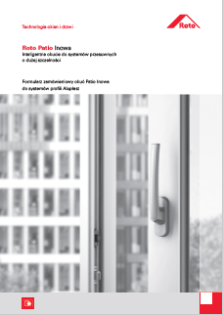

SAP | Artykuł | Ilość szt .
 | Instrukcja montażu IMO_403_PL_Aluplast_10.2019 | 0
 | Instrukcja montażu IMO_403_PL_Gealan_10.2019 | 0

 | Na zlecenie
SAP: | Artykuł | Ilość szt .
799034 | Przymiar wiert. wózka/jedno.ster.41 PIN | 0
799033 | Przymiar wiert. wózka/jedno.ster.PIN ALU | 0
799032 | Przymiar wiert. docisku międzyzaw.41 PIN | 0
799031 | Przymiar wiert. docisku międzyzaw.PIN ALU | 0
772626 | Przymiar ustaw. zaczepu p-wyw PIN | 0
811973 | Przymiar wiert.zacz.docisk.międzyzaw.PIN 84mm | 0
807972 | Przymiar wiert.zacz.docisk.międzyzaw.PIN 104mm | 0
809328 | Przymiar wiert.docisk.międzyz GEALAN PIN | 0
817229 | Przymiar wiert.docisk.międzyPIN ALU | 0
834696 | Szablon zaczepu p-wyw RC2 Aluplast PIN | 0
834689 | Szablon zaczepu p-wyw RC2 Gealan PIN | 0
834697 | Szablon zaczepu zabezpiecz. Aluplast PIN | 0
834695 | Szablon zaczepu zabezpiecz. Gealan PIN | 0
258191 | sKlucz do regulacji V NT | 0
740068 | sKlamka montażowa 75mm NT | 0
373683 | sSzablon frez. pochwytu PATIO LIFE | 0
 | Instrukcja montażu IMO_403_DE_v7 | 0
 | Instrukcja montażu IMO_403_PL_v7 | 0
 | Instrukcja montażu IMO_403_PL_Aluplast_10.2019 | 0
 | Instrukcja montażu IMO_403_PL_Gealan_10.2019 | 0

